SELECT PROVINCE
EN - APPLICATION CHART
Select Province: Choissisez votre province: | YT

EN - SELL SHEET
 | Current Labor Rates
 | Taux de main d'oeuvre en cours
 | AB | $171.00
 | BC | $181.00
 | MB | $164.00
 | NB | $142.00
 | NL | $142.00
 | NS | $142.00
FR - CHARTE D'APPLICATION
 | ON | $160.00 | YT
 | PEI | $134.00
 | QC | $152.00
FR - FICHE DE VENTE
 | SK | $164.00
 | YT | $181.00

 | Publication Date / Date de publication: | 2026-04-01

All published prices, trim specifications, and availability are subject to change without prior notice.
Tout prix, spécifications de versions et disponibilté d'accessoires publiés sont sujets à changer sans pré-avis.

26MY_CRV_APP_EN

Honda Accessories
Model Name | CR-V
Model Year | 2026
S = Standard (accessory comes standard on this trim)
T = Tire Size Change (the size of the accessory wheel is smaller/larger than the OE Wheel. Customer will require new tires to fit these wheels.)
E = Exchange Standard Equipment (the size of the accessory wheel is the same size as the OE wheel and therefore they can use the OE tire.)
N/A = Not Applicable (accessory cannot be applied to this trim)

 |  |  |  |  | Province
1.0 Packages and Kits |  |  |  |  | YT
Description | Part Number | Dealer Net | List Price | FRT | Installed Price |  |  |  |  |  |  | Comments
 |  |  |  |  |  | LX | Sport | Sport Hybrid | Trailsport Hybrid | EX-L Hybrid | Touring Hybrid
17” Enkei Draco Wheels & Michelin X-ICE Snow SUV Tire Package |  | $1,805.08 | $2,288.00 | 1.2 | $2,505.20 | • | • | • | • | • | • | Priced as a set of 4 wheels.
17" Enkei Draco Wheels - Silver or Gloss Black | 50977-565-45BH or 50977-565-45SH
Michelin X-ICE Snow Tires - 235/65/17 | 06558

17” Winter Steel Wheels & Michelin X-ICE Snow SUV Tire Package |  | $1,313.36 | $1,747.16 | 1.2 | $1,964.36 | • | • | • | • | • | • | Priced as a set of 4 wheels.
17” Winter Steel Wheels | 42700-3A0-A01
Michelin X-ICE Snow Tires - 235/65/17 | 06558

Protection Package | 23CRV-PRO-PK1 or 23CRV-PRO-PK2 | $272.70 | $505.00 | 0.2 | $541.20 | • | • | • | • | • | • | 23CRV-PRO-PK1: applies to Petrol trims (LX & Sport) 23CRV-PRO-PK2: applies to Hybrid trims (Sport, TrailSport, EX-L, Touring)
All Season Floor Mats | 08P17-3A0-110A
Cargo Tray | 08U45-3A0-300 or 08U45-3A0-100A

Protection Package Advance | 23CRV-PRO-PKA1 or 23CRV-PRO-PKA2 | $636.30 | $1,060.20 | 0.5 | $1,150.70 | • | • | • | • | • | N/A | 10% Discount Applied. 23CRV-PRO-PK1: applies to Petrol trims (LX & Sport) 23CRV-PRO-PK2: applies to Hybrid trims (Sport, TrailSport, EX-L, Touring)
All Season Floor Mats | 08P17-3A0-110A
Cargo Tray | 08U45-3A0-300 or 08U45-3A0-100A
Cargo Cover | 08Z07-3A0-310
Rear Seat Back Protector | 08P30-3A0-100 or 08P30-3A0-100A

Towing Package | 26CRV-TOW-PK1 or 26CRV-TOW-PK2 | $764.10 | $1,209.60 | 2.2 | $1,607.80 | • | • | • | • | • | N/A | 10% Discount Applied. 26CRV-TOW-PK1 & 26CRV-TWO-TR1: 1-7/8" Trailer Hitch Ball 26CRV-TOW-PK2 & 26CRV-TWO-TR2: 2" Trailer Hitch Ball Trailer Hitch: Class I Trailer Hitch Receiver Size: 1-1/4-in x 1-1/4-in Towing Capacity: Petrol Trims = 680kg / 1500lbs Hybrid Trims = 453kg / 1000lbs **Touring Hybrid trim requires HFA Kick Sensor PN: 08U59-3A0-100
Trailer Hitch | 08L92-3A0-300
Trailer Harness | 08L91-3A0-300A
Trailer Hitch Ball - 1-7/8" or 2" | 08L92-SCV-300A or 08L92-SCV-100B

Towing Package with Kick Sensor - Touring Hybrid | 26CRV-TOW-TR1 or 26CRV-TOW-TR2 | $1,002.60 | $1,607.40 | 2.3 | $2,023.70 | N/A | N/A | N/A | N/A | N/A | •
Trailer Hitch | 08L92-3A0-300
Trailer Harness | 08L91-3A0-300A
Trailer Hitch Ball - 1-7/8" or 2" | 08L92-SCV-300A or 08L92-SCV-100B
Hands-Free Power Tailgate Kick Sensor | 08U59-3A0-100

Black Emblem Set | 26CRV-BLK-EM1 | $135.90 | $226.80 | 1.3 | $462.10 | N/A | N/A | N/A | N/A | • | N/A | 10% Discount Applied.
Black Emblem, "H" Mark & Rear "CR-V" | 08F20-3A0-100
Black Emblem, Hybrid | 08F20-T20-100B

Black Emblem Set | 26CRV-BLK-EM2 | $175.50 | $292.50 | 1.4 | $545.90 | N/A | N/A | N/A | N/A | N/A | • | 10% Discount Applied.
Black Emblem, "H" Mark & Rear "CR-V" | 08F20-3A0-100
Black Emblem, Hybrid | 08F20-T20-100B
Black Emblem, "TOURING" | 08F20-3A0-100C

Inline Block Heater & Battery Charger | 08DEF-ILBH-BC | $523.50 | $747.00 | 1.5 | $1,018.50 | • | • | N/A | N/A | N/A | N/A | Each Inline Engine Block Heater Includes: 2.5[m] Power Cable to 120V home outlet. Cord Extension Options Include: 5.0[m] Power Cable to 120V home outlet. P/N: 08DEF-463103. 10.0[m] Pwer Cable to 120V home outlet. P/N: 08DEF-463105.
Inline Block Heater | 08DEF-ILBH
Battery Charger | 08DEF-452080

WarmUp System | 08DEF-WARMUP-BT | $836.50 | $1,195.00 | 2.5 | $1,647.50 | • | • | N/A | N/A | N/A | N/A
Inline Block Heater | 08DEF-ILBH
Battery Charger | 08DEF-452080
Bluetooth® Module | 08DEF-472015

2.0 Wheels and Wheel Accessories
Description | Part Number | Dealer Net | List Price | FRT | Installed Price |  |  |  |  |  |  | Comments
 |  |  |  |  |  | LX | Sport | Sport Hybrid | Trailsport Hybrid | EX-L Hybrid | Touring Hybrid
17" Enkei Draco Wheel - Gloss Black | 509-775-6545BH | $856.00 | $1,148.00 | 1.6 | $1,437.60 | E | T | T | T | T | T | Priced as a set of 4 wheels. Tires sold separately.
17" Enkei Draco Wheel - Silver | 509-775-6545SH | $856.00 | $1,148.00 | 1.6 | $1,437.60 | E | T | T | T | T | T | Priced as a set of 4 wheels. Tires sold separately.
18" Enkei SVX Wheel - Gun Metal | 475-880-6540GH | $1,160.00 | $1,520.00 | 1.6 | $1,809.60 | T | E | E | E | E | T | Priced as a set of 4 wheels. Tires sold separately.
18" Glint Black Alloy Wheel | 08W18-3A0-300A | $2,064.00 | $2,948.00 | 1.6 | $3,237.60 | T | E | E | E | E | T | Priced as a set of 4 wheels. Tires sold separately.
18" Matte Black Alloy Wheel | 08W18-3A0-300B | $2,064.00 | $2,948.00 | 1.6 | $3,237.60 | T | E | E | E | E | T | Priced as a set of 4 wheels. Tires sold separately.
Wheel Lug Nut Set - Black | 08W42-PL4-100 | $170.00 | $283.00 | 0.4 | $355.40 | • | • | • | • | • | • | set of 20 lug nuts
Wheel Locks - Chrome | 08W42-SCV-302 | $54.00 | $90.00 | 0.2 | $126.20 | • | • | • | • | • | •
Wheel Locks - Black | 08W42-TGG-301 | $61.00 | $102.00 | 0.2 | $138.20 | • | • | • | • | • | •

3.0 Exterior
Description | Part Number | Dealer Net | List Price | FRT | Installed Price |  |  |  |  |  |  | Comments
 |  |  |  |  |  | LX | Sport | Sport Hybrid | Trailsport Hybrid | EX-L Hybrid | Touring Hybrid
Front Lower Garnish | 08F23-3A0-100A | $376.00 | $627.00 | 1.5 | $898.50 | • | • | N/A | N/A | N/A | N/A
Lower Door Garnish | 08F57-3A0-110 | $472.00 | $787.00 | 0.6 | $895.60 | • | • | • | • | • | •
Running Boards | 08L33-3A0-100 | $781.00 | $1,116.00 | 1.5 | $1,387.50 | • | • | • | • | • | •
Fender Flares | 08P21-3A0-100 | $509.00 | $848.00 | 1.2 | $1,065.20 | • | • | • | • | • | • | Replaces Splash Guards and cannot be installed with Door Edge Film
Emblems
Front Fender Emblem - CR-V | 08F59-3A0-100 | $145.00 | $207.00 | 0.2 | $243.20 | • | • | • | • | • | •
Black Emblem, "H" Mark & Rear "CR-V" | 08F20-3A0-100 | $105.00 | $175.00 | 1.1 | $374.10 | • | N/A | N/A | N/A | • | •
Black Emblem, Rear "H" Mark | 08F20-3A0-100D | $44.00 | $73.00 | 0.9 | $235.90 | N/A | • | • | • | N/A | N/A
Black Emblem, Hybrid | 08F20-T20-100B | $46.00 | $77.00 | 0.2 | $113.20 | N/A | N/A | S | S | • | •
Black Emblem, "TOURING" | 08F20-3A0-100C | $44.00 | $73.00 | 0.1 | $91.10 | N/A | N/A | N/A | N/A | N/A | •
Tailgate Spoiler | 08F02-3A0-1D0 | $414.00 | $690.00 | 0.6 | $798.60 | • | • | • | • | • | • | BERLINA BLACK (Glossy)
Door Handle Protection Film | 08P48-3A0-100 | $39.00 | $65.00 | 0.4 | $137.40 | • | • | • | • | • | •
Door Edge Film | 08P20-3A0-100A | $59.00 | $98.00 | 0.4 | $170.40 | • | • | • | • | • | • | Cannot be installed with Fender Flares
Hood Edge Deflector | 08P47-3A0-300 | $258.00 | $430.00 | 0.5 | $520.50 | • | • | • | • | • | •
Door Visor | 08R04-3A0-100 | $209.00 | $348.00 | 0.5 | $438.50 | • | • | N/A | N/A | N/A | N/A
Door Visor | 08R04-3A0-100B | $209.00 | $348.00 | 0.5 | $438.50 | N/A | N/A | • | • | • | •
Moonroof Visor | 08R01-3A0-300 | $213.00 | $355.00 | 0.5 | $445.50 | N/A | • | • | • | • | •
Hatch Tent | 08Z04-SCV-110B | $490.00 | $700.00 | 0 | $700.00 | • | • | • | • | • | •
Trailer Hitch | 08L92-3A0-300 | $555.00 | $854.00 | 1.2 | $1,071.20 | • | • | • | • | • | • | Trailer Hitch: Class I Trailer Hitch Receiver Size: 1-1/4-in x 1-1/4-in Towing Capacity: 680kg / 1500lbs *Touring Hybrid trim requires HFA Kick Sensor PN: 08U59-3A0-100
Hands-Free Power Tailgate Kick Sensor | 08U59-3A0-100 | $265.00 | $442.00 | 0.1 | $460.10 | N/A | N/A | N/A | N/A | N/A | • | Only availble with Hands Free Power Tailgate. Required for Trailer Hitch installation.
Trailer Harness | 08L91-3A0-300A | $265.00 | $442.00 | 1 | $623.00 | • | • | • | • | • | •
Trailer Hitch Ball - 1-7/8" | 08L92-SCV-300A | $29.00 | $48.00 | 0 | $48.00 | • | • | • | • | • | •
Trailer Hitch Ball - 2" | 08L92-SCV-100B | $29.00 | $48.00 | 0 | $48.00 | • | • | • | • | • | •
Roof Rails | 08L02-3A0-100 | $529.00 | $882.00 | 0.5 | $972.50 | • | S | S | S | • | S
Crossbars | 08L04-3A0-100 | $289.00 | $482.00 | 0.3 | $536.30 | • | • | • | • | • | • | Requires Roof Rails
Roof Attachments
Roof Ski/Snowboard Attachment | 08L03-E09-300C | $426.00 | $710.00 | 0.2 | $746.20 | • | • | • | • | • | • | Requires Roof Rails & Crossbars.
Roof Surfboard Attachment | 08L05-E09-100 | $213.00 | $355.00 | 0.2 | $391.20 | • | • | • | • | • | •
Roof Bicycle Attachment - Frame mount | 08L07-E09-101 | $393.00 | $561.00 | 0.6 | $669.60 | • | • | • | • | • | •
Roof Kayak Attachment | 08L09-E09-101 | $442.00 | $737.00 | 0.2 | $773.20 | • | • | • | • | • | •
Roof Box Short | 08L20-E09-300B | $820.00 | $1,367.00 | 0.2 | $1,403.20 | • | • | • | • | • | •
Roof Basket | 08L20-E09-101C | $586.00 | $977.00 | 0.4 | $1,049.40 | • | • | • | • | • | •
Body Side Moulding
Platinum White Pearl (NH-883P) | 08P05-3A0-110 | $229.00 | $382.00 | 0.4 | $454.40 | • | • | • | • | • | •
Solar Reflection Silver (NH-932M) | 08P05-3A0-1H0 | $229.00 | $382.00 | 0.4 | $454.40 | • | • | • | N/A | • | •
Meteoroid Grey Metallic (NH-904M) | 08P05-3A0-130 | $229.00 | $382.00 | 0.4 | $454.40 | N/A | • | • | N/A | • | N/A
Urban Grey Pearl (NH-912P) | 08P05-3A0-140 | $229.00 | $382.00 | 0.4 | $454.40 | N/A | N/A | N/A | N/A | N/A | •
Crystal Black Pearl (NH-731P) | 08P05-3A0-150 | $229.00 | $382.00 | 0.4 | $454.40 | • | • | • | • | • | •
Radiant Red Metallic (R-569M) | 08P05-3A0-160 | $229.00 | $382.00 | 0.4 | $454.40 | • | • | • | • | • | •
Ash Green Metallic (G-545M) | 08P05-3A0-1J0 | #N/A | #N/A | 0.4 | #N/A | N/A | N/A | N/A | • | N/A | N/A
Canyon River Blue Metallic (B-640M) | 08P05-3A0-180 | $229.00 | $382.00 | 0.4 | $454.40 | N/A | N/A | N/A | N/A | • | •

4.0 Interior
Description | Part Number | Dealer Net | List Price | FRT | Installed Price |  |  |  |  |  |  | Comments
 |  |  |  |  |  | LX | Sport | Sport Hybrid | Trailsport Hybrid | EX-L Hybrid | Touring Hybrid
All Season Floor Mats | 08P17-3A0-110A | $185.00 | $308.00 | 0.1 | $326.10 | • | • | • | • | • | N/A
Cargo Tray | 08U45-3A0-300 | $118.00 | $197.00 | 0.1 | $215.10 | • | • | N/A | N/A | N/A | N/A
Cargo Tray | 08U45-3A0-100A | $118.00 | $197.00 | 0.1 | $215.10 | N/A | N/A | • | • | • | • | Hybrid application
Cargo Cover | 08Z07-3A0-310 | $243.00 | $405.00 | 0.1 | $423.10 | • | • | • | • | • | •
Rear Seat Back Protector | 08P30-3A0-100 | $161.00 | $268.00 | 0.2 | $304.20 | • | • | N/A | N/A | N/A | N/A
Rear Seat Back Protector | 08P30-3A0-100A | $161.00 | $268.00 | 0.2 | $304.20 | N/A | N/A | • | • | • | • | Hybrid application
Door Sill Protection Film | 08P04-3A0-100 | $115.00 | $164.00 | 0.4 | $236.40 | • | • | • | • | • | • | Cannot be installed with Illuminated Door Sill trim.
Sunshade | 08R13-3A0-300 | $249.00 | $415.00 | 0.5 | $505.50 | • | • | • | • | • | •
Cargo Net | 08L96-TLA-100 | $59.00 | $98.00 | 0.1 | $116.10 | • | • | • | • | • | •
Cargo Organizer | 08U20-S9V-101 | $89.00 | $148.00 | 0.1 | $166.10 | • | • | • | • | • | •

5.0 Electrical
Description | Part Number | Dealer Net | List Price | FRT | Installed Price |  |  |  |  |  |  | Comments
 |  |  |  |  |  | LX | Sport | Sport Hybrid | Trailsport Hybrid | EX-L Hybrid | Touring Hybrid
Interior Illumination | 08E10-3A0-100 | $82.99 | $198.00 | 1.3 | $433.30 | • | • | • | • | • | •
Illuminated Door Sill Trim | 08E12-3A0-100 | $208.00 | $347.00 | 1.5 | $618.50 | • | • | • | • | • | • | Cannot install with Door Sill Protection.
Cargo Step Illumination | 08E17-3A0-310A | $150.00 | $375.00 | 0.6 | $483.60 | • | • | N/A | N/A | N/A | N/A
Cargo Step Illumination | 08E17-3A0-310B | $249.00 | $415.00 | 0.6 | $523.60 | N/A | N/A | • | • | • | • | Hybrid application
Heated Steering Wheel | 08U97-3A0-110A | $543.00 | $835.00 | 3.1 | $1,396.10 | • | S | S | S | S | S
Auto Day/Night Mirrors with HomeLink | 08V03-3A0-100 | $324.00 | $463.00 | 0.2 | $499.20 | N/A | N/A | N/A | N/A | • | • | EX-L Hybrid & Touring Hybrid trims come standard with auto dimming rearview mirrors without HomeLink feature.
Hands-Free Power Tailgate Kick Sensor | 08U59-3A0-100 | $265.00 | $442.00 | 0.1 | $460.10 | N/A | N/A | N/A | N/A | N/A | • | Only availble with Hands Free Power Tailgate. Required for Trailer Hitch installation.
Engine Block Heater | 08T44-SJA-401A | $149.00 | $248.00 | 1.5 | $519.50 | N/A | N/A | • | • | • | • | Hybrid application
Optimate 12V Auto Battery Charger/Maintainer | 31670-BMS-004H | $94.00 | $157.00 | 0 | $157.00 | • | • | • | • | • | •
Optimate Battery Lead | 31670-BMS-LEAD | $20.00 | $28.00 | 0 | $28.00 | • | • | • | • | • | •
DEFA WarmUp Charging & Heating
Inline Block Heater | 08DEF-ILBH | $305.00 | $436.00 | 1.2 | $653.20 | • | • | N/A | N/A | N/A | N/A | Each Inline Engine Block Heater Includes: 2.5[m] Power Cable to 120V home outlet. Cord Extension Options Include: 5.0[m] Power Cable to 120V home outlet. P/N: 08DEF-463103. 10.0[m] Pwer Cable to 120V home outlet. P/N: 08DEF-463105.
Battery Charger | 08DEF-452080 | $156.00 | $222.00 | 0.3 | $276.30 | • | • | N/A | N/A | N/A | N/A
Inline Block Heater & Battery Charger | 08DEF-ILBH-BC | $523.50 | $747.00 | 1.5 | $1,018.50 | • | • | N/A | N/A | N/A | N/A
WarmUp System | 08DEF-WARMUP-BT | $836.50 | $1,195.00 | 2.5 | $1,647.50 | • | • | N/A | N/A | N/A | N/A
2.5m Power Cable Extention | 08DEF-463113 | $51.00 | $72.00 | 0 | $72.00 | • | • | N/A | N/A | N/A | N/A
5.0m Power Cable Extention | 08DEF-463114 | $68.00 | $97.00 | 0 | $97.00 | • | • | N/A | N/A | N/A | N/A
10.0m Power Cable Extention | 08DEF-463115 | $104.00 | $149.00 | 0 | $149.00 | • | • | N/A | N/A | N/A | N/A
Parking Sensors
Parking Sensor Attachment | 08V67-3A0-301A | $437.00 | $583.00 | 4 | $1,307.00 | • | • | N/A | N/A | S | S
Parking Sensor Attachment | 08V67-3A0-301B | $437.00 | $583.00 | 4 | $1,307.00 | N/A | N/A | • | • | S | S
Platinum White Pearl (NH-883P) | 08V67-T7A-1Q0J | $254.00 | $423.00 | 1.4 | $676.40 | • | • | • | • | S | N/A
Solar Reflection Silver (NH-932M) | 08V67-T7A-170J | $254.00 | $423.00 | 1.4 | $676.40 | • | • | • | N/A | N/A | S
Meteoroid Grey Metallic (NH-904M) | 08V67-T7A-110J | $254.00 | $423.00 | 1.4 | $676.40 | N/A | • | • | N/A | S | S
Urban Grey Pearl (NH-912P) | 08V67-T7A-120J | $254.00 | $423.00 | 1.4 | $676.40 | N/A | N/A | N/A | N/A | S | S
Crystal Black Pearl (NH-731P) | 08V67-T7A-140J | $254.00 | $423.00 | 1.4 | $676.40 | • | • | • | • | N/A | N/A
Radiant Red Metallic (R-569M) | 08V67-T7A-130J | $254.00 | $423.00 | 1.4 | $676.40 | • | • | • | • | S | S
Ash Green Metallic (G-545M) | 08V67-T7A-180J | $253.42 | $422.71 | 1.4 | $676.11 | N/A | N/A | N/A | • | S | S
Canyon River Blue Metallic (B-640M) | 08V67-T7A-160J | $254.00 | $423.00 | 1.4 | $676.40 | N/A | N/A | N/A | N/A | S | S

6.0 Paint Pens
Description | Part Number | Dealer Net | List Price | FRT | Installed Price |  |  |  |  |  |  | Comments
 |  |  |  |  |  | LX | Sport | Sport Hybrid | Trailsport Hybrid | EX-L Hybrid | Touring Hybrid
Platinum White Pearl (NH-883P) | TUCH-NH883P-A1 | $13.25 | $22.00 | 0 | $22.00 | • | • | • | • | • | •
Solar Reflection Silver (NH-932M) | TUCH-NH932M-A1 |  |  |  |  | • | • | • | N/A | • | •
Meteoroid Grey Metallic (NH-904M) | TUCH-NH904M-A1 |  |  |  |  | N/A | • | • | N/A | • | N/A
Urban Grey Pearl (NH-912P) | TUCH-NH912P-A1 |  |  |  |  | N/A | N/A | N/A | N/A | N/A | •
Crystal Black Pearl (NH-731P) | TUCH-NH731P-A1 |  |  |  |  | • | • | • | • | • | •
Radiant Red Metallic (R-569M) | TUCH-R569M-A1 |  |  |  |  | • | • | • | • | • | •
Ash Green Metallic (G-545M) | TUCH-G545M-A1 |  |  |  |  | N/A | N/A | N/A | • | N/A | N/A
Canyon River Blue Metallic (B-640M) | TUCH-B640M-A1 |  |  |  |  | N/A | N/A | N/A | N/A | • | •

Find Sanding Needles | TUCH-NEEDLES | $9.50 | $15.75 | 0 | $15.75 | • | • | • | • | • | • | Quantity of 5.
Fine Sanding Sticks | TUCH-STICKS | $2.45 | $4.00 | 0 | $4.00 | • | • | • | • | • | • | Quantity of 5.
Paint Pen Replacement Tips | TUCH-TIPS | $6.25 | $13.75 | 0 | $13.75 | • | • | • | • | • | • | Quantity of 25.

Publication Date: | All published prices, trim specifications, and availability are subject to change without prior notice.
2026-04-01 | Red Pricing = Promotional Pricing - offered for a limited time only and on a first come, first serve basis.

26MY_CRV_SELL_EN
26MY Honda CR-V
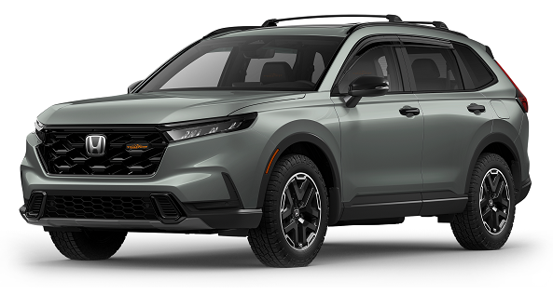 200 |  |  |  |  |  |  |  | 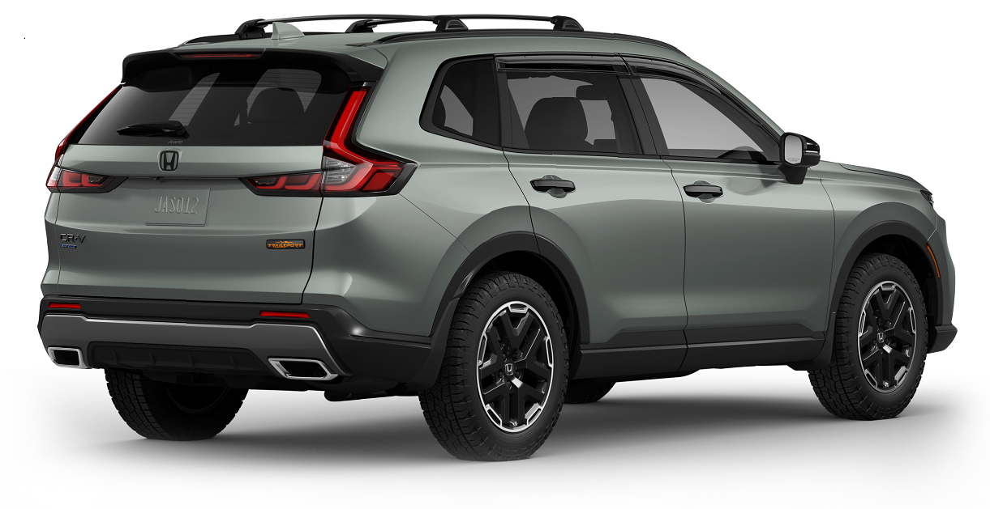

POPULAR ACCESSORIES
20
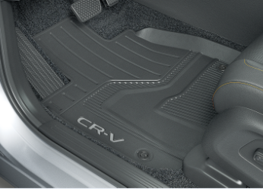 150 |  |  |  |  |  | 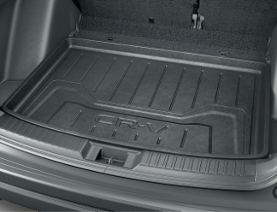 |  |  |  |  | 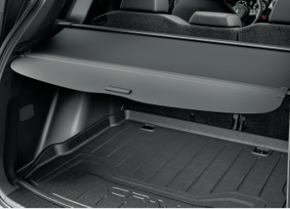

20 | All Season Floor Mats |  |  |  |  | Cargo Tray |  |  |  |  | Cargo Cover
20 | $326 | $1.49 | /wk * | (6.99%) |  | $215 | $0.98 | /wk * | (6.99%) |  | $423 | $1.93 | /wk * | (6.99%)

150 | 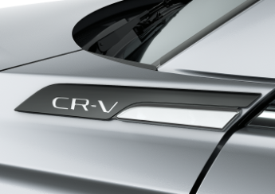 |  |  |  |  | 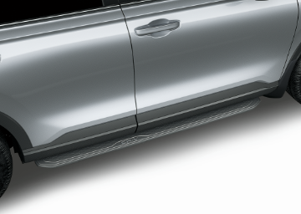 |  |  |  | 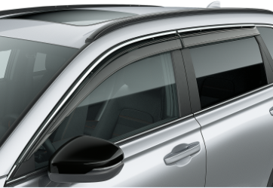

20 | Front Fender Emblem - CR-V |  |  |  |  | Running Boards |  |  |  |  | Door Visor
50 | $243 | $1.11 | /wk * | (6.99%) |  | $1,388 | $6.33 | /wk * | (6.99%) |  | $439 | $2.00 | /wk * | (6.99%)

150 | 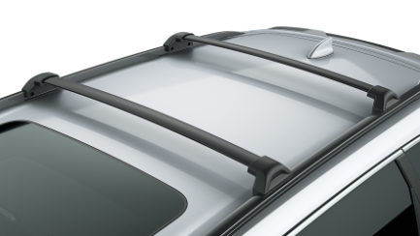 |  |  |  |  | 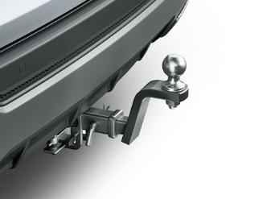 |  |  |  |  | 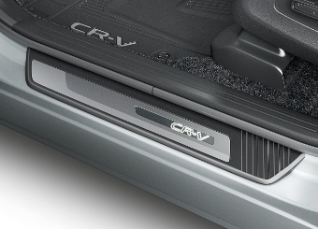

20 | Roof Rails & Crossbars |  |  |  |  | Trailer Hitch |  |  |  |  | Door Sill Protection Film
50 | $1,509 | $6.88 | /wk * | (6.99%) |  | $1,071 | $4.88 | /wk * | (6.99%) |  | $236.40 | $1.08 | /wk * | (6.99%)

 | Genuine Honda Accessories purchased with a new Honda vehicle include a 3 year / 60,000 km manufacturer's warranty.
 | Vehicle accessories purchased after vehicle sale include a 1 year / 20,000km manufacturer's warranty.
20 | *Prices shown include the cost of installation.
60 | *For informational purposes only. Weekly amounts shown are estimated payments based on a 60 month finance contract at 6.99% APR (including the cost of installation). Applicable taxes and fees are extra. Accessories cannot be financed on their own and must be financed through Honda Canada Finance Inc., on approved credit, in conjunction with a Honda vehicle. Representative finance example: $350.00 financed at 6.99% APR equals $1.60 weekly for 60 months. 260 weekly payments required. Cost of borrowing is $64.80 for a total obligation of $414.80. Actual payment amounts will vary based on APR, finance contract term and cost of the applicable accessories. Conditions apply. See your Honda dealer for full details.
 | *More customized weekly payment options & accessories can be seen on Honda.ca - Build & Price
20
18 | (6.99%) | 0.0699
7.5 | 12 | 8 | 8 | 10 | 8.5 | 12 | 8 | 8 | 10 | 8.5 | 12 | 8 | 8 | 10 | 7.5
Publication Date: | 2026-04-01 | All published prices, trim specifications, and availability are subject to change without prior notice. |  |  |  |  |  |  |  |  |  |  |  | Province | YT

